Лист1
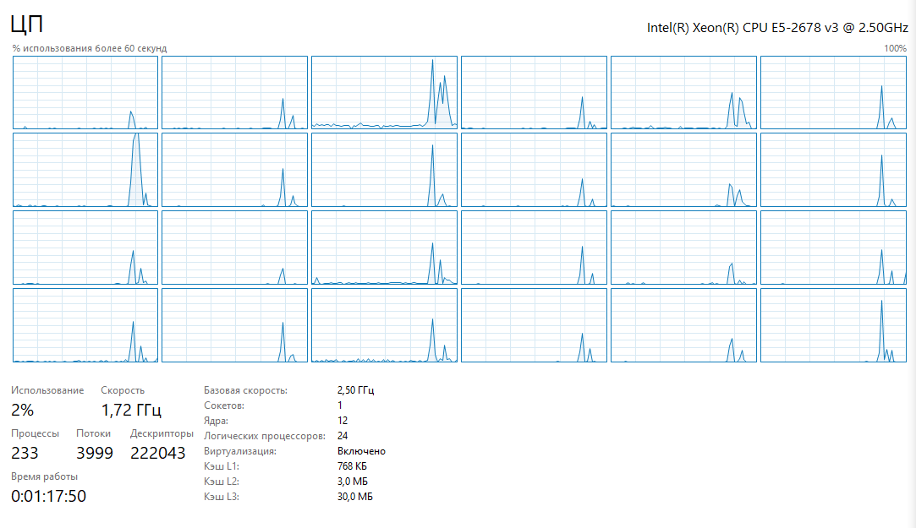
Задача 1
поток | объём данных | время
2 | 10000 | 0.00103952
2 | 100000 | 0.00144855
2 | 1000000 | 0.0129556
2 | 10000000 | 0.140105
2 | 100000000 | 1.04716
3 | 10000 | 0.00143908
3 | 100000 | 0.000880925
3 | 1000000 | 0.00780491
3 | 10000000 | 0.0933689
3 | 100000000 | 0.699488
4 | 10000 | 0.00182761
4 | 100000 | 0.000558581
4 | 1000000 | 0.00653836
4 | 10000000 | 0.0953632
4 | 100000000 | 0.683329
6 | 10000 | 0.00221377
6 | 100000 | 0.000897837
6 | 1000000 | 0.00656282
6 | 10000000 | 0.108235
6 | 100000000 | 0.737716
12 | 10000 | 0.00475589
12 | 100000 | 0.000964669
12 | 1000000 | 0.0164319
12 | 10000000 | 0.185661
12 | 100000000 | 1.32576
24 | 10000 | 0.00782043
24 | 100000 | 0.00338241
24 | 1000000 | 0.0532249
24 | 10000000 | 0.585341
24 | 100000000 | 2.46227

